功能描述
标题 | RATING THE MACHINE
正文 | Have fun in this machine?
按钮 | 五颗星星 | 点击选择星级
正文 | Submit your rating and receive 1000 credits！ | 1000为参数，可调
按钮 | SUBMIT | 初始为灰色状态，不可按，当第一次选择星级后，变亮为按钮
 | No Thanks | 关闭按钮
弹窗入口 | 大厅
弹窗时机 | 玩家第一次退出该机台后，进入大厅时弹出； | 如果玩家选择关闭，则在7日后，第一次退出该机台，进入大厅时弹出； | 如果玩家已经评价过，则不再弹出； | 更新机器后，又可以评价机器

神策打点 | 包含机器名，星级
限制 | 一天最多出现3次评价机器的弹窗

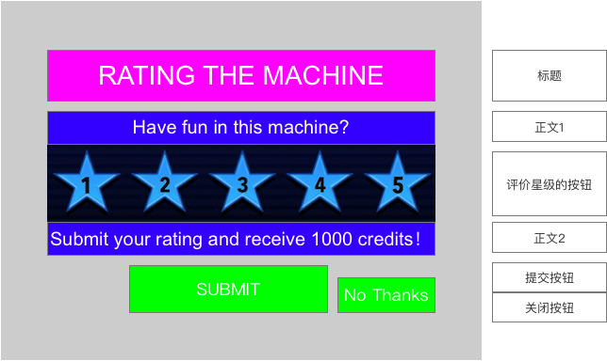
功能框图

参考竞品

参考竞品

